상품제안서
라볼레이 6K 6단 수동 195g 초경량 양우산(UPF50+) | 상품코드: S43869

 |  |  |  |  |  |  | 02-713-8555 | www.synergygift.co.kr
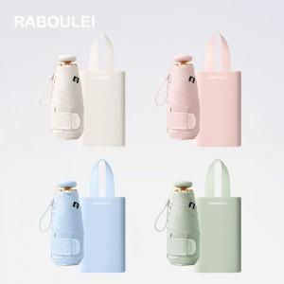

【상세/제작정보】 | <p><span style="font-size: 14pt;">※ 파우치, 우산끈, 원단인쇄 가능합니다.</span></p>

【인쇄/포장옵션】 | 실크, 풀칼라 / 포장지포장

【공급단가】 | 수량 | 30~ | 100~ | 300~ | 500~ | 1,000~
*VAT별도 | 단가 | 19,200원 | 17,950원 | 17,050원 | 16,730원 | 16,300원

【상품 URL】 | https://www.synergygift.co.kr:443/src/goods_detail.php?gdno=43869

